series
Emisiones del Sector Energia
2010 | 33,616.30
2011 | 34,520.40
2012 | 35,424.51
2013 | 37,613.22
2014 | 39,801.94
2015 | 38,853.94
2016 | 37,905.95
2017 | 38,152.98
2018 | 38,400.00
...
2014 | 2015 | 2016 | 2017 | 2018 | 2010 | 2011 | 2012 | 2013 | 2014 | 2015 | 2016 | 2017 | 2018
39,801.94 | 38,853.94 | 37,905.95 | 38,152.98 | 38,400.00
37,835.84 | 36,901.00 | 35,966.17 | 36,272.01 | 36,577.84
10,046.75 | 9,467.34 | 8,887.94 | 7,911.61 | 6,935.28
6,529.34 | 5,777.50 | 5,025.66 | 4,002.85 | 2,980.05
6,529.34 | 5,777.50 | 5,025.66 | 4,002.85 | 2,980.05 | 6,085.08 | 5,628.11 | 5,171.14 | 5,850.24 | 6,529.34 | 5,777.50 | 5,025.66 | 4,002.85 | 2,980.05
0.00 | 0.00 | 0.00 | 0.00 | 0.00 | 3195 | 4472 | 5279 | 5784 | 6996 | 7437 | 3355 | 2661 | 3445
0.00 | 0.00 | 0.00 | 0.00 | 0.00
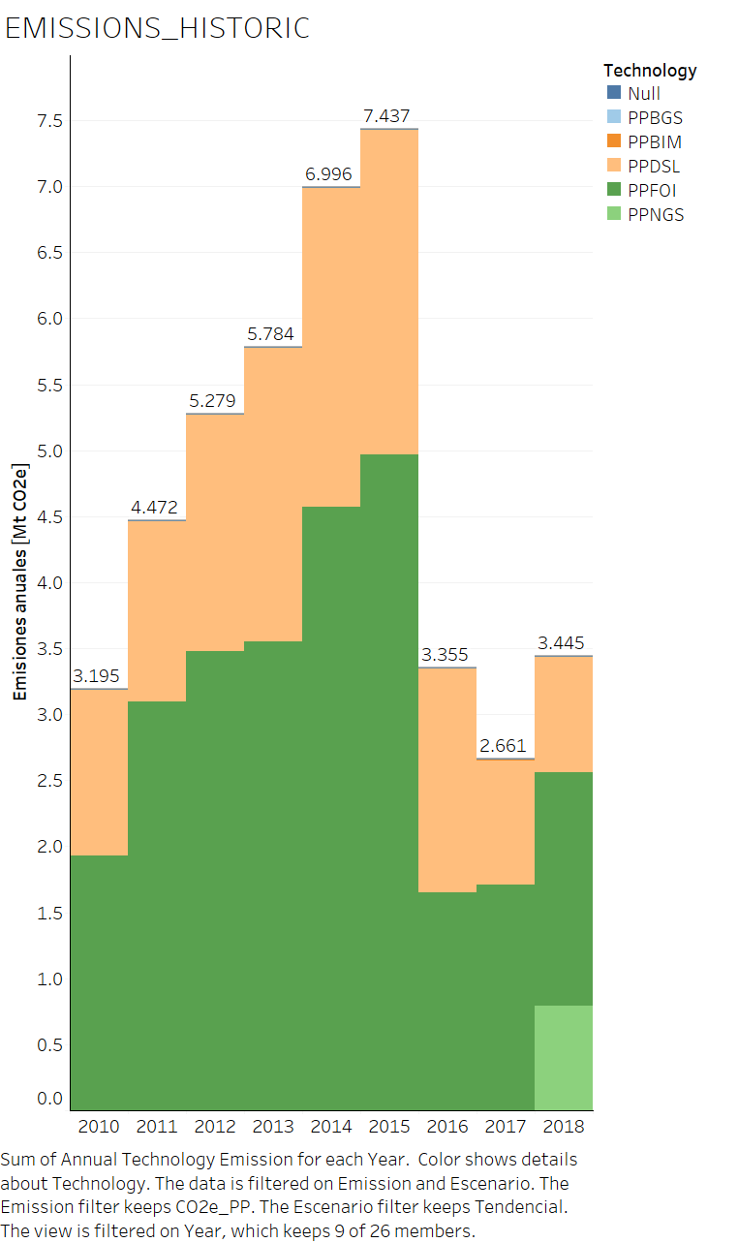
1,477.03 | 1,385.14 | 1,293.25 | 1,246.18 | 1,199.12
2,040.38 | 2,304.71 | 2,569.03 | 2,662.57 | 2,756.12
0.00 | 0.00 | 0.00 | 0.00 | 0.00
2,040.38 | 2,304.71 | 2,569.03 | 2,662.57 | 2,756.12
3,939.99 | 3,168.06 | 2,396.13 | 2,479.37 | 2,562.61
0.00 | 0.00 | 0.00 | 0.00 | 0.00
0.00 | 0.00 | 0.00 | 0.00 | 0.00
0.00 | 0.00 | 0.00 | 0.00 | 0.00
Emisiones de la generacion de electricidad
2010 | 6,085.08
2011 | 5,628.11
2012 | 5,171.14
2013 | 5,850.24
2014 | 6,529.34
2015 | 5,777.50
2016 | 5,025.66
2017 | 4,002.85
2018 | 2,980.05
0.00 | 0.00 | 0.00 | 0.00 | 0.00
0.00 | 0.00 | 0.00 | 0.00 | 0.00
391.79 | 312.97 | 234.16 | 230.44 | 226.73
0.00 | 0.00 | 0.00 | 0.00 | 0.00
0.00 | 0.00 | 0.00 | 0.00 | 0.00
0.00 | 0.00 | 0.00 | 0.00 | 0.00
0.00 | 0.00 | 0.00 | 0.00 | 0.00
0.00 | 0.00 | 0.00 | 0.00 | 0.00
0.00 | 0.00 | 0.00 | 0.00 | 0.00
3,548.20 | 2,855.08 | 2,161.97 | 2,248.92 | 2,335.88
16,938.14 | 17,690.22 | 18,442.29 | 19,143.41 | 19,844.53
508.55 | 407.28 | 306.01 | 297.80 | 289.59
640.03 | 684.28 | 728.53 | 773.33 | 818.12
508.55 | 407.28 | 306.01 | 297.80 | 289.59
15,589.61 | 16,210.47 | 16,831.34 | 17,523.01 | 18,214.68
0.00 | 0.00 | 0.00 | 0.00 | 0.00
0.00 | 0.00 | 0.00 | 0.00 | 0.00
0.00 | 0.00 | 0.00 | 0.00 | 0.00
0.00 | 0.00 | 0.00 | 0.00 | 0.00
0.00 | 0.00 | 0.00 | 0.00 | 0.00
0.00 | 0.00 | 0.00 | 0.00 | 0.00
0.00 | 0.00 | 0.00 | 0.00 | 0.00
0.00 | 0.00 | 0.00 | 0.00 | 0.00
0.00 | 0.00 | 0.00 | 0.00 | 0.00
0.00 | 0.00 | 0.00 | 0.00 | 0.00
0.00 | 0.00 | 0.00 | 0.00 | 0.00
...

S.N.I.
...
 |  |  |  | Etapa | Hidroeléctrica | Eólica | Termoeléctrica | Fotovoltaica | Geotérmica | Biomasa | TOTAL
Fecha de operación | Tipo | Nombre | Potencia [MW] | 2017 | 22161.9 | 74.5 | 1124.4 | 48.8 | 0.0 | 254.6 | 23664.3 | 5%
04/2016 | Fijo | SOPLADORA | 487.00 | 2018 | 24070.4 | 74.5 | 1053.8 | 48.8 | 0.0 | 256.5 | 25504.1 | 4%
04/2016 | Fijo | COCA CODO SINCLAIR | 1500.00 | 2019 | 25795.5 | 74.5 | 1299.8 | 48.8 | 0.0 | 256.5 | 27475.2 | 5%
06/2016 | Fijo | SAN JOSÉ DEL TAMBO | 8.00 | 2020 | 27330.5 | 74.5 | 1644.0 | 48.8 | 0.0 | 256.5 | 29354.4 | 6%
07/2016 | Fijo | CHORRILLOS | 4.00 | 2021 | 28179.5 | 74.5 | 2369.4 | 48.8 | 0.0 | 256.5 | 30928.8 | 8%
07/2016 | Fijo | PILATÓN | 49.00 | 2022 | 29359.8 | 74.5 | 3400.7 | 48.8 | 0.0 | 256.5 | 33140.4 | 10%
08/2016 | Fijo | SAN ANTONIO | 7.19 | 2023 | 33533.6 | 74.5 | 3240.1 | 48.8 | 298.1 | 256.5 | 37451.7 | 9%
10/2016 | Fijo | MACHALA 3 | 77.00 | 2024 | 39688.1 | 74.5 | 1071.9 | 48.8 | 1182.6 | 256.5 | 42322.5 | 3%
10/2016 | Fijo | TOPO | 22.80 | 2025 | 43943.8 | 74.5 | 1823.3 | 48.8 | 1182.6 | 256.5 | 47329.6 | 4%
10/2016 | Fijo | DUDAS | 7.42
Composición de la Generación por Tipo de Tecnología
 | Hidroeléctrica | Termoeléctrica | Biomasa | Eólica | Fotovoltaica | Geotérmica
2016 | 17975.484986 | 3912.5110942 | 230.4684 | 74.5325 | 48.84258 | 0
2017 | 22161.934986 | 1124.3856862 | 254.5812 | 74.5325 | 48.84258 | 0
2018 | 24070.434986 | 1053.7895134 | 256.4784 | 74.5325 | 48.84258 | 0
2019 | 25795.534986 | 1299.8423542 | 256.4784 | 74.5325 | 48.84258 | 0
2020 | 27330.534986 | 1644.022667 | 256.4784 | 74.5325 | 48.84258 | 0
2021 | 28179.534986 | 2369.4242244 | 256.4784 | 74.5325 | 48.84258 | 0
2022 | 29359.834986 | 3400.6951573 | 256.4784 | 74.5325 | 48.84258 | 0
2023 | 33533.634986 | 3240.1298087 | 256.4784 | 74.5325 | 48.84258 | 298.08
2024 | 39688.134986 | 1071.9397243 | 256.4784 | 74.5325 | 48.84258 | 1182.6
2025 | 43943.834986 | 1823.3361701 | 256.4784 | 74.5325 | 48.84258 | 1182.6
12/2016 | Fijo | TOACHI | 204.00
12/2016 | Fijo | VICTORIA | 10.00
03/2017 | Fijo | MINAS-SAN FRANCISCO | 275.00
04/2017 | Fijo | SAN JOSÉ DE MINAS | 5.95
10/2017 | Fijo | CICLO COMBINADO MACHALA | 312.00
12/2017 | Fijo | DELSITANISAGUA | 180.00
12/2017 | Fijo | DUE | 49.70
12/2017 | Fijo | PALMIRA NANEGAL | 10.00
12/2017 | Fijo | RIO VERDECHICO | 10.00
01/2018 | Fijo | SIGCHOS | 18.00
03/2018 | Fijo | PUSUNO | 47.00
06/2018 | Fijo | SABANILLA | 30.90
07/2018 | Fijo | QUIJOS | 50.00
12/2018 | Fijo | NORMANDIA | 38.00
12/2018 | Fijo | INGA 1 Y 2 | 5.00
10/2022 | Fijo | PROYECTOS EN TRÁMITE | 200.00
01/2023 | Candidato | PARAMBAS | 144.50
01/2023 | Fijo | SANTA CRUZ | 129.00
10/2023 | Fijo | CARDENILLO | 588.30
10/2023 | Fijo | GEOTÉRMICO | 150.00
12/2023 | Candidato | SANTIAGO 1 | 1200.00
01/2025 | Candidato | SANTIAGO 2* | 1200.00
* U1 (600 MW) ene-25, U2 (600 MW) jul-25

